关系图
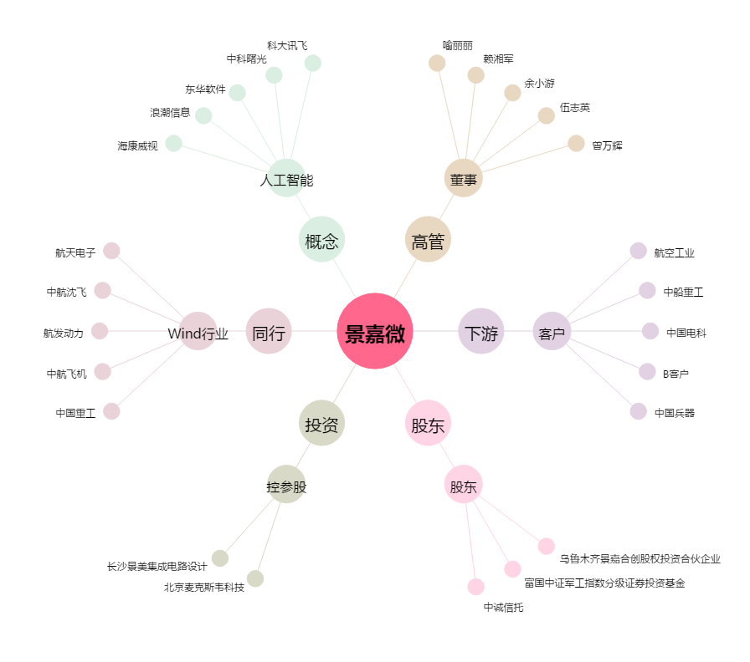
景嘉微[300474.SZ] - 关系概览图

